Sheet1
 | SEBN_SHIPPING_LABEL
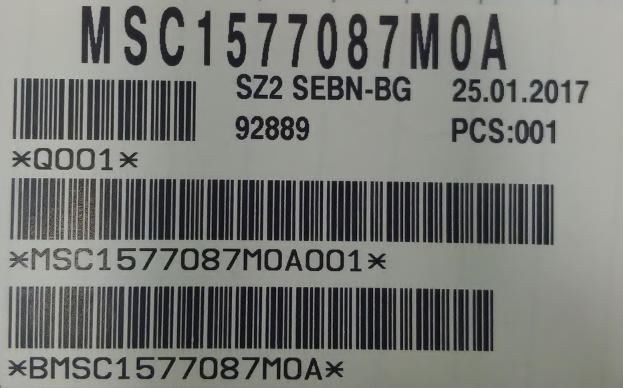 Програма за принтиране на краен етикет
ПОЯСНЕНИЕ

Тази програма е предназначена за принтиране на краен етикет на тест
маси,които работят с CSWIN 16 bit.Програмата е написана
на програмния език java в средата за разработка Еклипс.
Тази версия е предназначена за работа само с принтер Пика.

ИНСТАЛАЦИЯ

Работната папка на програмата с име: “SEBN_SHIPPING_LABEL“ се копира
в С:/ Root.
Тази папка съдържа:

А) краен етикет с име: LCheck_KRAEN

Б) текстови файл с име: PAKETAJ ,в който са написани вариантите
за които ще се принтира етикет,както и пакетаж за всеки вариант по отделно.

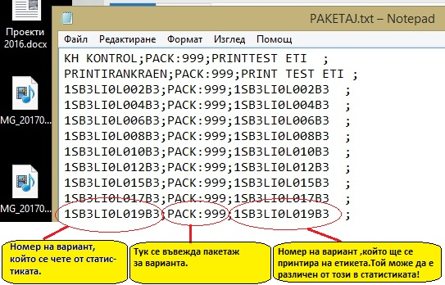

В) файл с настройки с име Settings.ini


Г) Джава файл,който е и самата програма.
В Settings.ini се прилагат съответните настройки,след което този
джава файл се стартира.
Прозореца изглежда така

Как работи?
При успешен тест се записва статистика в C:/STATISTIC .Програматa сканира тази папка за ОК.txt файлове,като избира файл по дата. Например ако сме дата 01,01,2016,се избира файл 01ОК.txt За да работи програмата адекватно,трябва статистиката да е в този вид:

ПРИНТИРАНЕ
След като файла е намерен се отваря и прочита.Търси се отпред-
назад за еднакви тайле номера и се преброяват.Персоналния номер не се брои,тоест ако се логнем с друг номер,това не влияе на броя на комплектите.При натискане на бутон "1/2пакетаж" се принтира етикет с бройките до момента,а във файла със статистиката се записва екраниращ ред така, че програмата започва да брои от нула.
ДОПЪЛВАНЕ

Тази програма предлага допълване на пакетаж.В полето най в дясно се сканира баркода съдържащ тайле номера + бройките.
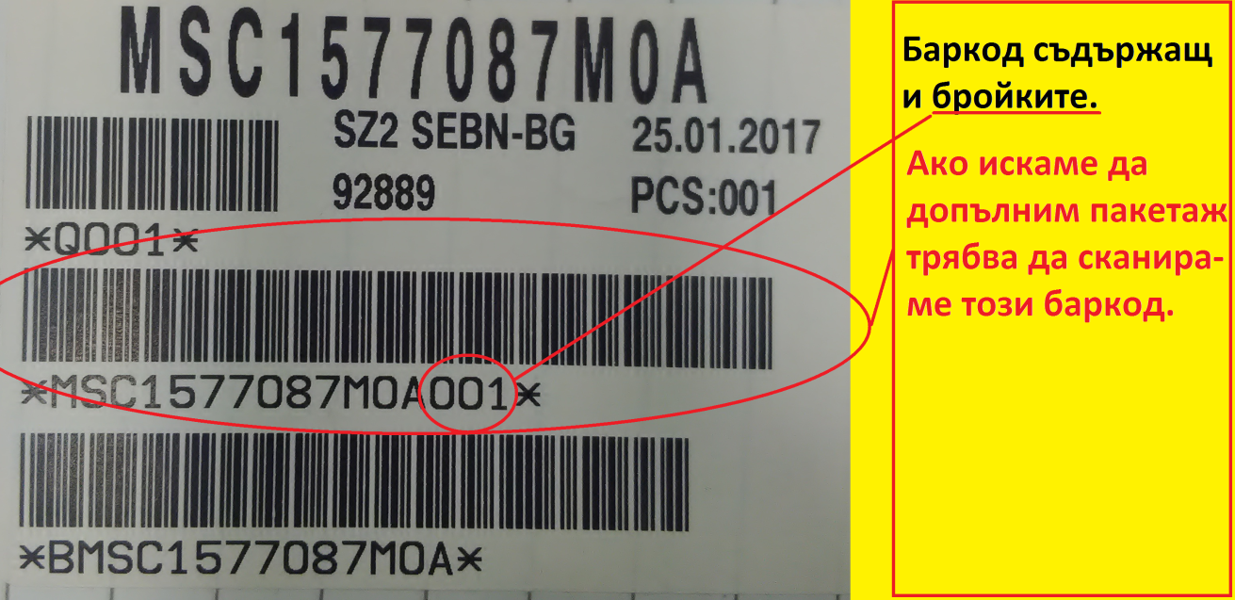 За да може да се въвежда ръчно пакетаж,трябва да се приложи наст- ройка в Settings.ini файла а именно: 08<true>08

ИЗГОТВИЛ:Мирослав Шилов дата:03.02.2017

